反
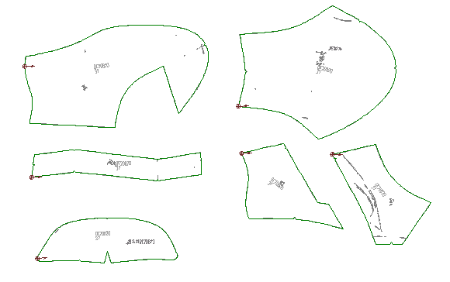
健诚鞋业有限公司工艺要求及裁向指导单
刀 模 表
工厂型号0E20620
名称 号码 |  | 36 | 37 | 38 | 39 | 40 | 41
面料：1.2.3 | 0E20620 | △△ | △△△ | △△ △△ | △△ △△△ | □ | □△
面料：装饰皮 | 0E20620 | △△ | △△△ | △△ △△ | △△ △△△ | □ | □△
PU里.布里 | 0E20620 | △△ | △△△ | △△ △△ | △△ △△△ | □ | □△
定型布 | 0E20620 | △ |  | △△ |  | △△△
包头布 | 共0E20613 | △ |  | △△ |  | △△△ |  | 前后拉
5
烫底 | 共0E2066 | △△ | △△△ | △△ △△ | △△ △△△ | □ | □△
注:面料裁向按示意图水平垂直冲裁，不能歪斜
面（里）料效果图
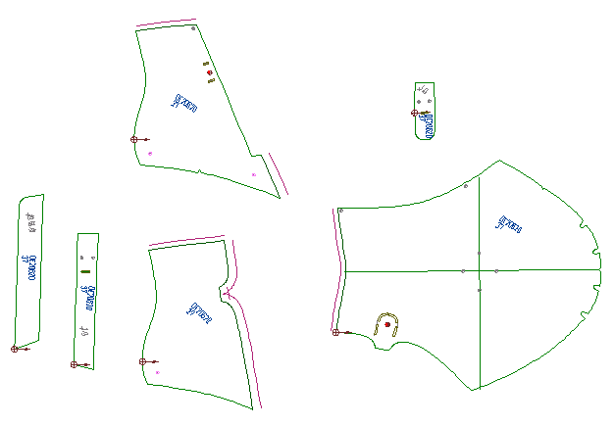

2

5

1
5

3

Sheet1
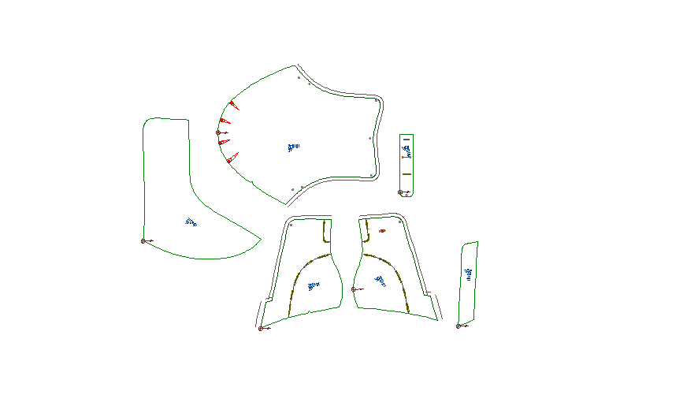
健诚鞋业有限公司工艺要求及批皮指导单
工厂型号0E0191
面（里）料效果图

批永边

批搭地

批永边

批永边

批永边
批搭地

批搭地

面（里）料效果图

